GraficoTorta
TONELAJE | FINOS_CU_LB | CUTOFF | CU_PROM
25874062 | 343074878 | 0.5 | 0.6014430233

Estadisticas
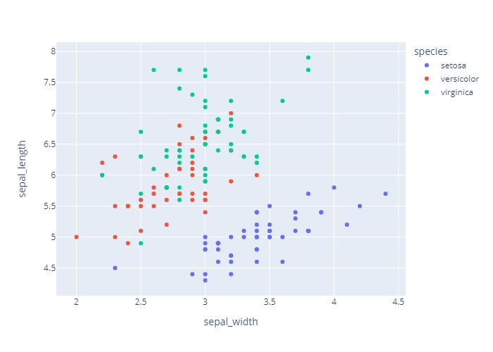
 | count | mean | std | min | 25% | 50% | 75% | max
MODEL_X | 563349 | 6206.322 | 737.453 | 4537.5 | 5712.5 | 6237.5 | 6612.5 | 8112.5
MODEL_Y | 563349 | 7312.715 | 763.545 | 5837.5 | 6712.5 | 7262.5 | 7962.5 | 8837.5
MODEL_Z | 563349 | 1368.358 | 183.888 | 722.5 | 1252.5 | 1382.5 | 1502.5 | 1857.5
CUK | 563349 | 0.125 | 0.088 | 0 | 0.069 | 0.107 | 0.16 | 1.284
CLASS | 563349 | 2.096 | 0.828 | 1 | 1 | 2 | 3 | 3
LITO | 563349 | 4.583 | 1.969 | 1 | 3 | 6 | 6 | 6
MNRL | 563349 | 2.574 | 0.954 | 1 | 2 | 2 | 4 | 4
SG | 563349 | 2.733 | 0.073 | 2.7 | 2.7 | 2.7 | 2.7 | 2.9
CU | 563349 | 0.125 | 0.088 | 0 | 0.069 | 0.107 | 0.16 | 1.284
VOLUMEN | 563349 | 3125 | 0 | 3125 | 3125 | 3125 | 3125 | 3125
TONELAJE | 563349 | 8541.045 | 227.702 | 8437.5 | 8437.5 | 8437.5 | 8437.5 | 9062.5
FINOS_CU_LB | 563349 | 23544.819 | 16849.227 | 0 | 13020.919 | 19979.188 | 30506.152 | 238840.852

CurvaTonGrade
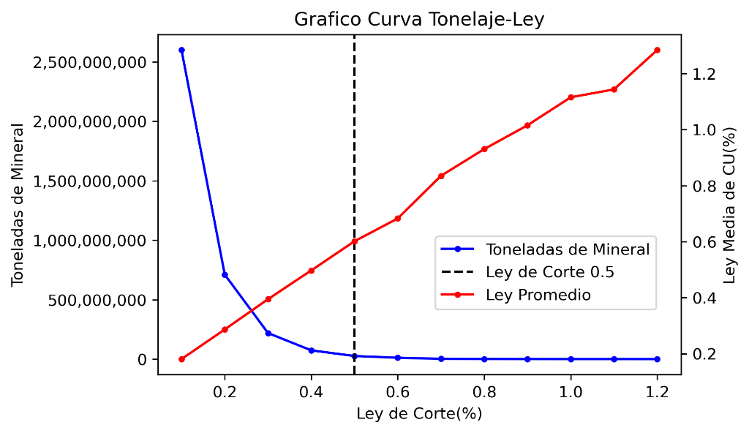
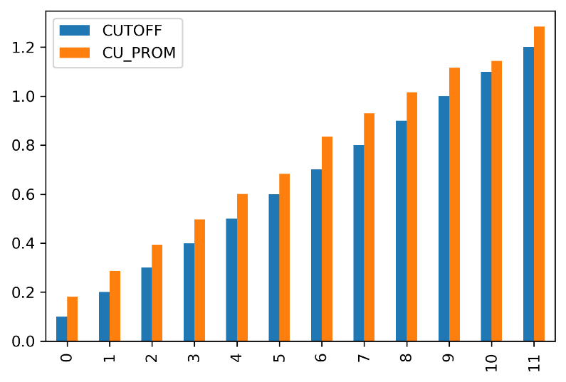
 | TONELAJE | FINOS_CU_LB | CUTOFF | CU_PROM
0 | 2598377812 | 10353312750 | 0.1 | 0.18073706732
1 | 710124375 | 4486840342 | 0.2 | 0.28660013651
2 | 218917500 | 1904556889 | 0.3 | 0.39462415636
3 | 73491562 | 805575225 | 0.4 | 0.49720881224
4 | 25874062 | 343074878 | 0.5 | 0.6014430233
5 | 11087812 | 166880952 | 0.6 | 0.68270186861
6 | 2404688 | 44264262 | 0.7 | 0.8349582846
7 | 1192500 | 24460395 | 0.8 | 0.93041194969
8 | 616875 | 13808788 | 0.9 | 1.0153799392
9 | 262500 | 6454387 | 1 | 1.1153107143
10 | 210000 | 5293975 | 1.1 | 1.1434910714
11 | 25312 | 716523 | 1.2 | 1.284

